AM und Bildung
Arbeitmarkt und Bildung in Wien
 | Aug-23

Arbeitsmarktdaten im Kontext von Bildungsabschlüssen:
Das mit Abstand höchste Arbeitslosigkeitsrisiko haben Personen, die keinen über die Pflichtschule hinausgehenden Bildungsabschluss vorweisen können.

Wichtige Arbeitsmarktdaten auf einen Blick

 |  |  | Veränd. zum Vorjahr
 | Bestand/Quote |  | absolut | in%

Arbeitslose Personen | 109,438 |  | 6,095 | 5.9%
Frauen | 48,296 |  | 1,646 | 3.5%
Männer *) | 61,142 |  | 4,449 | 7.8%
Unselbständig Beschäftigte | 916,722 |  | 16,641 | 1.8%
Frauen | 441,974 |  | 8,629 | 2.0%
Männer *) | 474,748 |  | 8,012 | 1.7%
Arbeitslosenquote - nationale Berechnung | 10.7% |  | 0.4% | -Punkte
Frauen | 9.9% |  | 0.1% | -Punkte
Männer *) | 11.4% |  | 0.6% | -Punkte

 | arbeitslose Personen |  | offene Stellen

 | Bestand | Anteil | Bestand | Anteil

Gesamt | 109,438 | 100% | 17,943 | 100%
maximal Pflichtschule | 50,981 | 46.6% | 7,459 | 41.6%
Lehre | 20,929 | 19.1% | 5,113 | 28.5%
Mittlere technisch-gewerbliche Schule | 623 | 0.6% | 37 | 0.2%
Mittlere kaufmännische Schule | 1,900 | 1.7% | 72 | 0.4%
sonstige mittlere Schule | 2,308 | 2.1% | 1,297 | 7.2%
Allgemeinbildende höhere Schule | 10,509 | 9.6% | 119 | 0.7%
Höhere technisch-gewerbliche Schule | 2,054 | 1.9% | 805 | 4.5%
Höhere kaufmännische Schule | 1,895 | 1.7% | 375 | 2.1%
sonstige höhere Schule | 3,166 | 2.9% | 1,147 | 6.4%
Akademie | 357 | 0.3% | 66 | 0.4%
Fachhochschule | 1,425 | 1.3% | 657 | 3.7%
Universität, Hochschule, Pädagogische Hochschule | 13,050 | 11.9% | 796 | 4.4%

46,6% der arbeitslosen Personen hat lediglich Pflichtschulausbildung, 19,1% verfügen über einen Lehrabschluss; in Summe weisen 65,7% aller arbeitslosen Personen maximal Lehrausbildung auf. Personen mit Lehrabschluss sind allerdings im Vorteil: 28,5% der (sofort verfügbaren) offenen Stellen verlangt diese Qualifikation.

Bestand arbeitsloser Personen nach Ausbildung und Geschlecht

 | Frauen N = 48.296 | Männer *) N = 61.142
Pflichtschule | 44.7% | 48.0%
Lehre | 15.7% | 21.8%
BMS | 5.3% | 3.7%
AHS | 10.1% | 9.2%
BHS | 7.0% | 6.1%
Uni, FH, Akademie | 16.9% | 10.9%

Bei der differenzierten Betrachtung arbeitsloser Personen nach Geschlecht zeigt sich ein Unterschied beim Anteil von Personen mit Pflichtschulausbildung (Männer: 48,0%, Frauen: 44,7%), noch deutlicher ist der Unterschied beim Anteil von Personen mit Lehrabschluss: 15,7% der arbeitslosen Frauen, aber 21,8% der arbeitslosen Männer haben eine Lehrausbildung absolviert.

Arbeitslosenquote1 nach Ausbildung

 | Aug 23 | Aug 22 | ALQ-Gesamt | ALQ-Gesamt
Pflichtschulausbildung | 30.1% | 28.0% | 10.7% | 10.3%
Lehrausbildung | 10.2% | 10.0% | 10.7% | 10.3%
BMS | 6.0% | 6.3% | 10.7% | 10.3%
AHS | 9.4% | 8.9% | 10.7% | 10.3%
BHS | 6.3% | 6.4% | 10.7% | 10.3%
Akadem. Ausbildung, FH | 4.3% | 3.9% | 10.7% | 10.3%

Arbeitslosenquote1 nach Ausbildung im Zeitverlauf

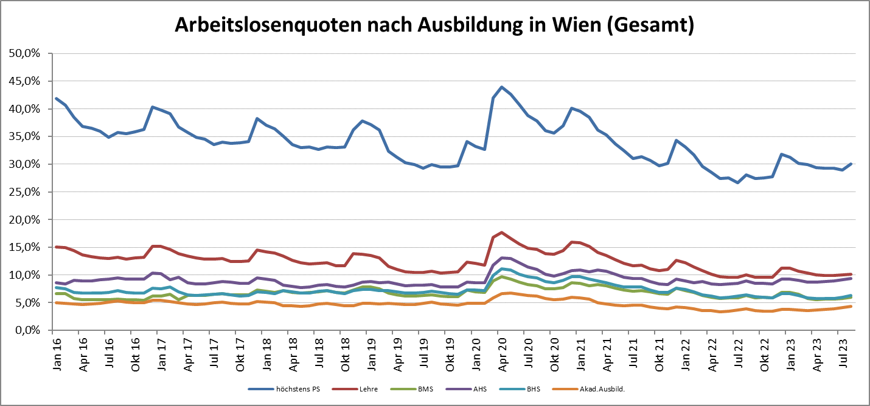

1 Vorgemerkte Arbeitslose einer Bildungsebene bezogen auf das Arbeitskräftepotential (Arbeitslose + unselbstständig Beschäftigte des Jahres) derselben Bildungsebene; die Gliederung der Beschäftigtenbasis nach Bildungsabschluss wurde nach Ergebnissen der Arbeitskräfteerhebung (unselbeständig Erwerbstätige nach LFK) errechnet

verwendete Abkürzungen:
AHS: Allgemeinbildende höhere Schule
BHS: Berufsbildende höhere Schule (Höhere technisch-gewerbliche Schule, Höhere kaufmännische Schule, Sonstige höhere Schule)
BMS: Berufsbildende mittlere Schule (Mittlere technisch-gewerbliche Schule, Mittlere kaufmännische Schule, Sonstige mittlere Schule)

*) Männer und Personen mit alternativem Geschlechtseintrag

